KAPAK
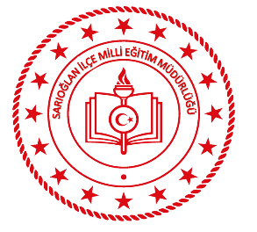 T.C.KAYSERİ VALİLİĞİ SARIOĞLAN İLÇE MİLLÎ EĞİTİM MÜDÜRLÜĞÜ HİZMET STANDARTLARI
Sıra | Hizmet Standardı Olan Birimler | Sayı
1 | Hayat Boyu Öğrenme Şube Müdürlüğü | 1
2 | İnsan Kaynakları Yönetimi Şube Müdürlüğü | 5
3 | Özel Öğretim Kurumları Şube Müdürlüğü | 94
4 | İnşaat Emlak Şube Müdürlüğü | 1
5 | Ortaöğretim Şube Müdürlüğü | 2
6 | Strateji Geliştirme Hizmetleri Şube Müdürlüğü | 1
7 | Temel Eğitim Şube Müdürlüğü | 1
8 | Eğitim Öğretim Şube Müdürlükleri Ortak Hizmet Standartları | 2
 | TOPLAM | 107
®© | Sarıoğlan Strateji Geliştirme Şube Müdürlüğü - 2019

.


SARIOĞLAN İLÇE MİLLİ EĞİTİM MÜDÜRLÜĞÜ
STRATEJİ GELİŞTİRME ŞUBE MÜDÜRLÜĞÜ
2019

